상품제안서
레코드북 192P (주문제작형) | 상품코드: F23518

 |  |  |  |  |  |  | 02-412-0044 | www.easy1.co.kr
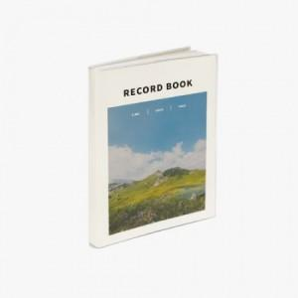

【상세/제작정보】 | 표지 풀칼라인쇄 / 내지 기성(인쇄불가) 내지 기성(라인+모눈+무지) 총 192P

【인쇄/포장옵션】 | 풀칼라 / OPP(비닐)

【공급단가】 | 수량 | 100~ | 300~ | 500~ | 1,000~ | 3,000~
*VAT별도 | 단가 | 5,600원 | 5,400원 | 5,200원 | 5,000원 | 4,800원

【상품 URL】 | https://easy1.co.kr:443/src/goods_detail.php?gdno=23518

